안분
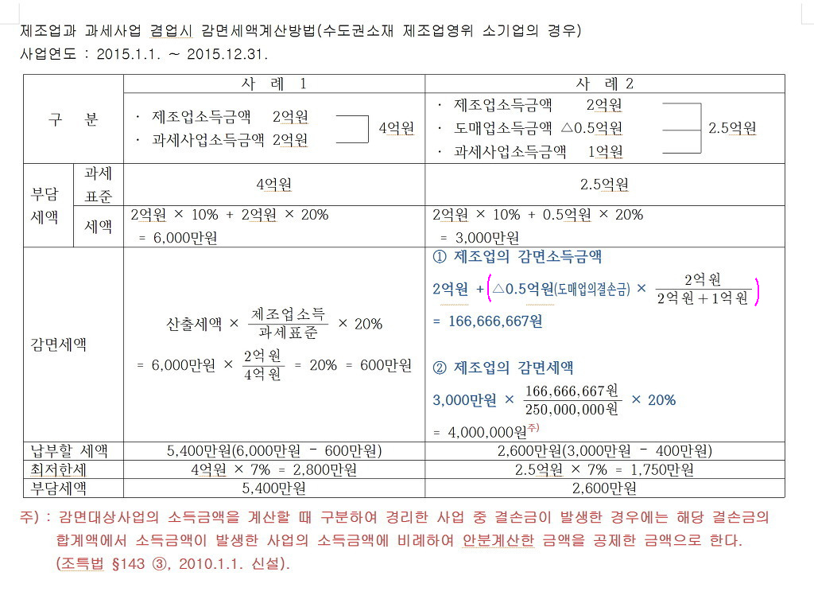
과세표준 | 250,000,000
세율 | 20%
누진공제 | -20,000,000
산출세액 | 30,000,000

소득구분계산서
구분 | 제조업 | 도매업 | 기타분(과세) |  | 계
소득금액 | 200,000,000 | -50,000,000 | 100,000,000 |  | 250,000,000

감면소득 | 166,666,667 |  | 83,333,333 |  | 250,000,000 | TRUE

소득구분계산서
구분 | 제조업 | 도매업 | 기타분(과세) |  | 계
소득금액 | 200,000,000 | -50,000,000 | 100,000,000 |  | 250,000,000

감면소득 | 166,666,667 |  | 83,333,333 |  | 250,000,000 | TRUE

소득구분계산서
구분 | 제조업 | 공사업 | 도매업 | 기타분 | 계
소득금액 | -485,557,834 | 374,494,925 | 100,299,255 | 1,003,201,239 | 992,437,585

감면소득 |  | 251,464,135 | 67,348,484 | 673,624,967 | 992,437,585 | TRUE

